关系图
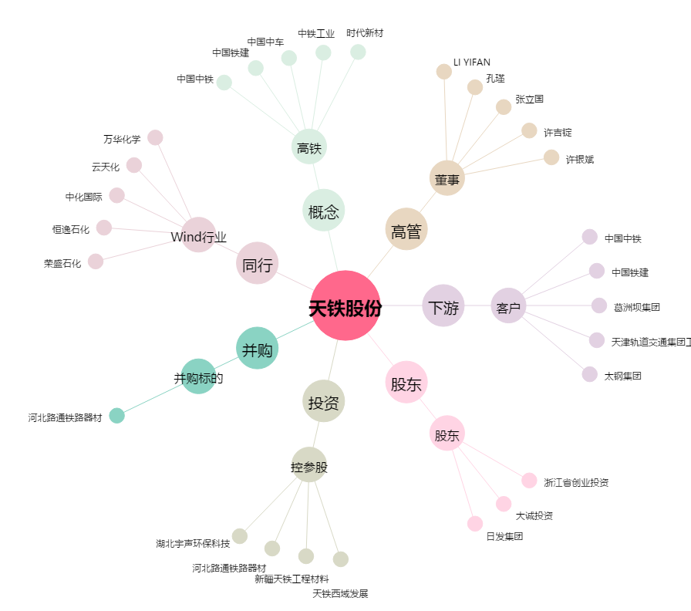
天铁股份[300587.SZ] - 关系概览图

